F.2.-PANEL FOTOGRAFICO
 |  | SERVICIO DE CONSULTORIA PARA EL INVENTARIO ESPECIALIZADO DE LA INFRAESTRUCTURA VIAL EN LOS TRAMOS DE LA RED VIAL NACIONAL NO CONCESIONADA

F.2 PANEL FOTOGRAFICO

NOMBRE |  | PUENTE
RUTA |  | 3N
PROGRESIVA |  | Km 30298

LISTA DE FOTOGRAFIAS
NRO. | FECHA | DESCRIPCION | DIGITAL
001.jpg | 2025-02-27 | ACCESO IZQUIERDO: Debido al alineamiento curvo la visibilidad desde el puente es regular, lo que podría representar un riesgo para la circulación vehicular. | 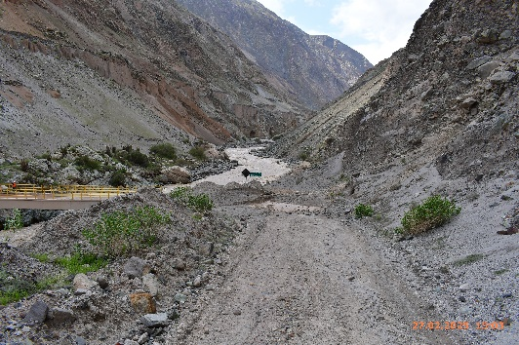
002.jpg | 2025-02-27 | AFIRMADO ACCESO IZQUIERDO: En el acceso izquierdo se ha acumulado una gran cantidad de material de relleno, lo que dificulta la transitabilidad. Además, se observan cárcavas que afectan la estabilidad del acceso. | 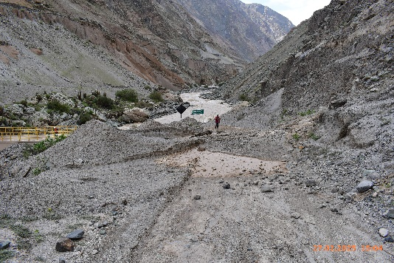
003.jpg | 2025-02-27 | ACCESO DERECHO: Debido al alineamiento curvo la visibilidad desde el puente es regular, lo que podría representar un riesgo para la circulación vehicular. | 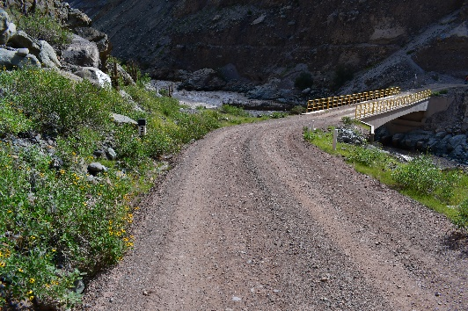
004.jpg | 2025-02-27 | AFIRMADO ACCESO DERECHO: No se observa daños en el afirmado del acceso derecho. | 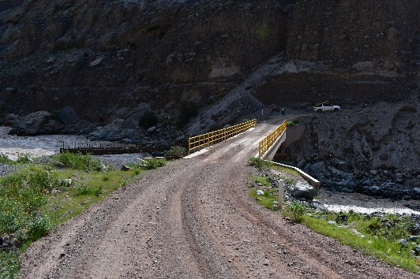
005.jpg | 2025-02-27 | SUPERFICIE DE RODARURA: Se ha acumulado material de relleno a lo largo de la superficie de rodadura, llegando hasta el borde superior de la vereda. Esto ha generado encharcamiento de agua en la superficie de rodadura, además de obstrucción parcial y total en el ingreso del sistema de drenaje. | 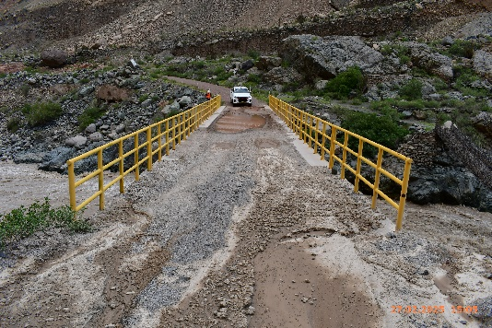
006.jpg | 2025-02-27 | AGUAS ARRIBA: Márgenes están bien definidas, ya que el terreno es rocoso. Se presenta un caudal torrentoso que transporta material de gran tamaño, lo que podría generar cambios en la estabilidad del cauce en eventos de alta precipitación. | 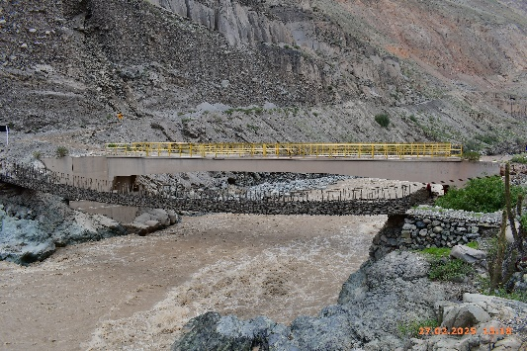
007.jpg | 2025-02-27 | AGUAS ABAJO: Margen izquierda aguas abajo se encuentra material de relleno del talud de la carretera, el cual es altamente erosionable. Se presenta un caudal torrentoso que transporta material de gran tamaño, lo que podría generar cambios en la estabilidad del cauce en eventos de alta precipitación. | 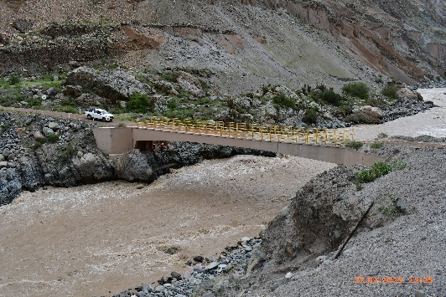
008.jpg | 2025-02-27 | ALA IZQUIERDA AGUAS ARRIBA: Se observa decoloración del concreto y acumulación de polvo en la superficie. Además, se presentan rastros de eflorescencia. | 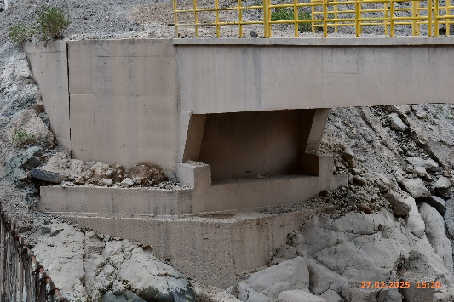
009.jpg | 2025-02-27 | ALA DERECHA AGUAS ARRIBA: Se observa decoloración del concreto y acumulación de polvo en la superficie. Además, se presentan rastros de eflorescencia. | 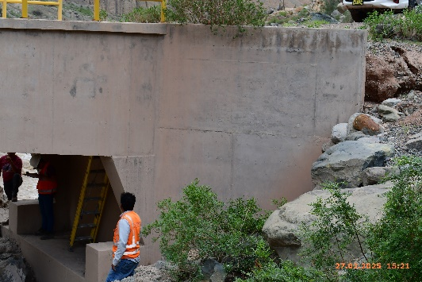
010.jpg | 2025-02-27 | ALA IZQUIERDA AGUAS ABAJO: Se observa decoloración del concreto y acumulación de polvo en la superficie. Además, se presentan rastros de eflorescencia. | 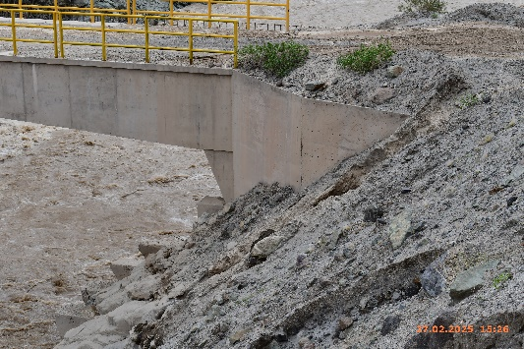
011.jpg | 2025-02-27 | ALA DERECHA AGUAS ABAJO: Se observa decoloración del concreto y acumulación de polvo en la superficie. Además, se presentan rastros de eflorescencia. | 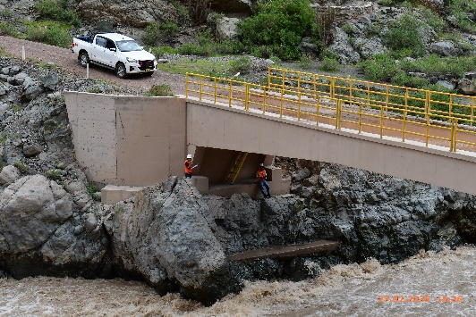
012.jpg | 2025-02-27 | PANTALLA DE ESTRIBO IZQUIERDO: Se observa decoloración del concreto y acumulación de polvo en la superficie. | 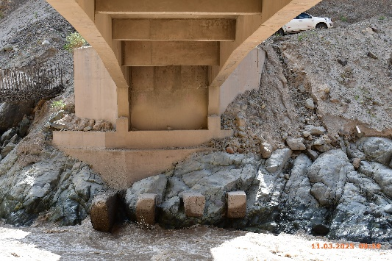
013.jpg | 2025-02-27 | PANTALLA DE ESTRIBO DERECHO: Se observa decoloración del concreto y acumulación de polvo en la superficie. Se evidencian fisuras verticales en la pantalla del estribo. | 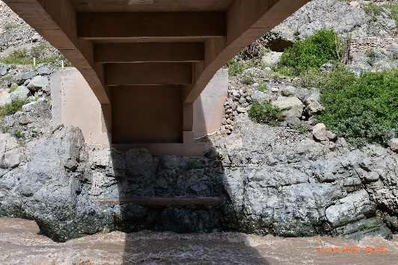
014.jpg | 2025-02-27 | FISURA PANTALLA DE ESTRIBO DERECHO: Se observa fisuras verticales en la pantalla del estribo. | 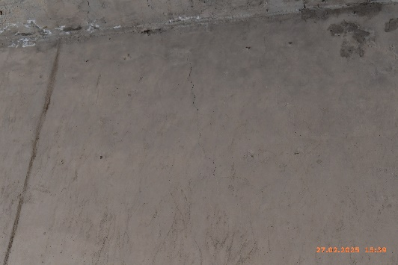
015.jpg | 2025-02-27 | VIGA LONGITUDINAL AGUAS ARRIBA: Presenta decoloración y acumulación de polvo en la superficie. | 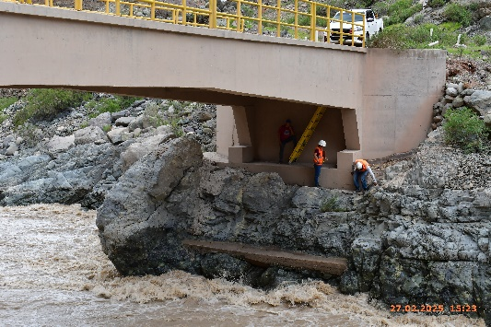
016.jpg | 2025-02-27 | VIGA LONGITUDINAL AGUAS ABAJO: Se identifican fisuras diagonales en la viga aguas abajo, cerca del estribo derecho. Además, el concreto presenta decoloración y acumulación de polvo en la superficie. | 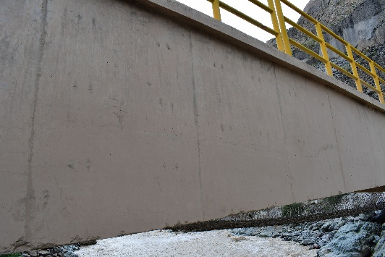
017.jpg | 2025-02-27 | VIGAS TRANSVERSALES: Se detectan fisuras verticales en la viga diafragma cercana al estribo derecho. Asimismo, se observa decoloración del concreto y polvo adherido en la superficie. | 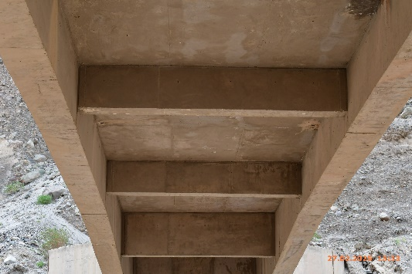
018.jpg | 2025-02-27 | FISURA EN VIGA TRANSVERSAL: Se detectan fisuras verticales en la viga diafragma cercana al estribo derecho. | 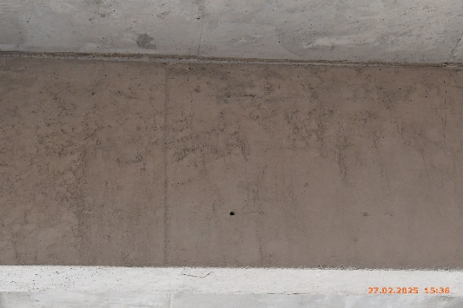
019.jpg | 2025-02-27 | LOSA - CARA INFERIOR: Se observa eflorescencia y rastros de humedad en las salidas de las tuberías de drenaje, lo que indica posibles filtraciones o deficiencias en el sistema de evacuación de aguas. | 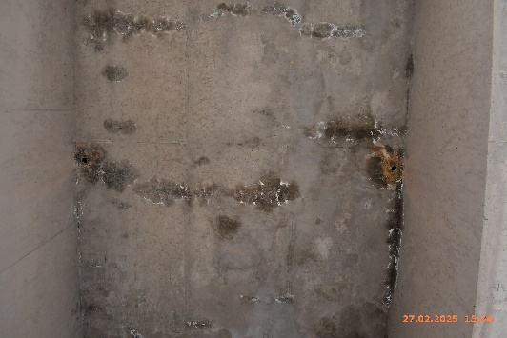
020.jpg | 2025-02-27 | FONDO DE LOSA - MOHO: Se observa moho en la cara inferior de la losa. | 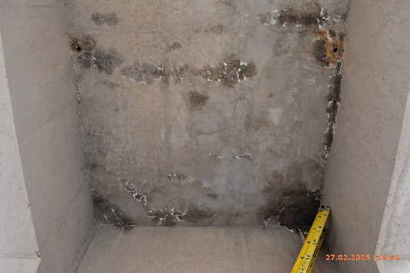
021.jpg | 2025-02-27 | VEREDA AGUAS ARRIBA: Se encuentra parcial y totalmente cubiertas por el material de relleno. Adicionalmente, se observan fisuras por retracción del concreto. | 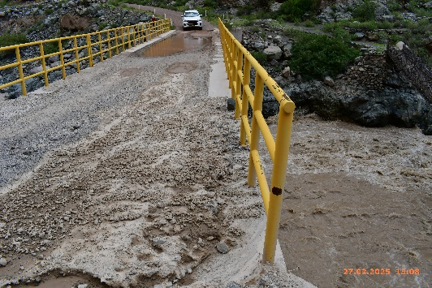
022.jpg | 2025-02-27 | VEREDA AGUAS ARRIBA - FRACTURA: En la zona aguas arriba cara lateral, parte de la vereda se encuentra fracturada. | 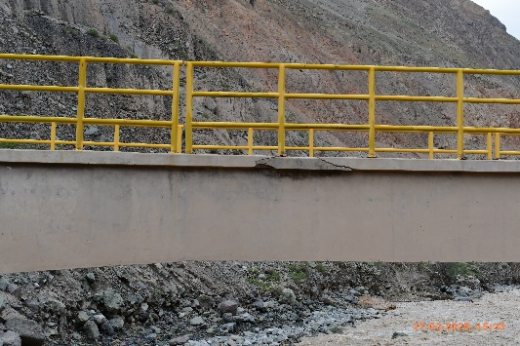
023.jpg | 2025-02-27 | VEREDA AGUAS ABAJO: Se encuentra parcial y totalmente cubiertas por el material de relleno. Adicionalmente, se observan fisuras por retracción del concreto. | 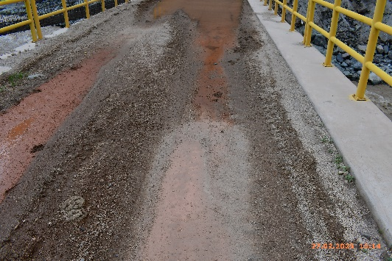
024.jpg | 2025-02-27 | BARANDA AGUAS ARRIBA: Los elementos metálicos que conforman la baranda (postes y pasamanos) presentan polvo adherido en la superficie, pérdida parcial de pintura y signos de oxidación superficial. | 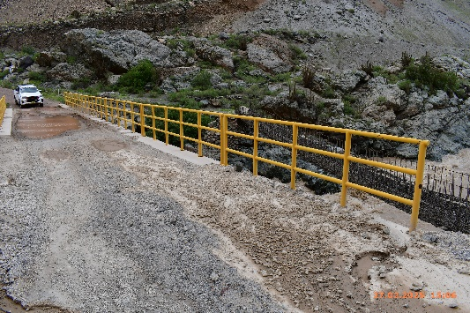
025.jpg | 2025-02-27 | TRAMO DE BARANDA AGUAS ARRIBA: Se observa oxido superficial y desprendimiento de pintura. | 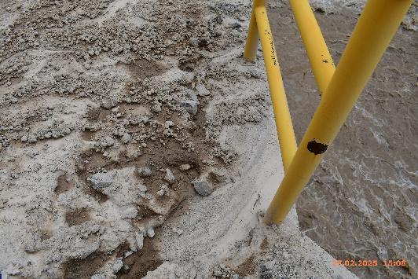
026.jpg | 2025-02-27 | BARANDAS AGUAS ABAJO: Los elementos metálicos que conforman la baranda (postes y pasamanos) presentan polvo adherido en la superficie, pérdida parcial de pintura y signos de oxidación superficial. | 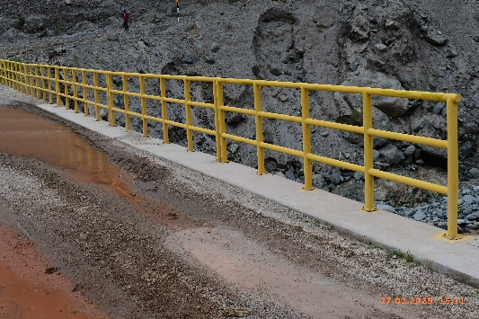
027.jpg | 2025-02-27 | TRAMO DE BARANDA AGUAS ABAJO: Se observa oxido superficial y desprendimiento de pintura. | 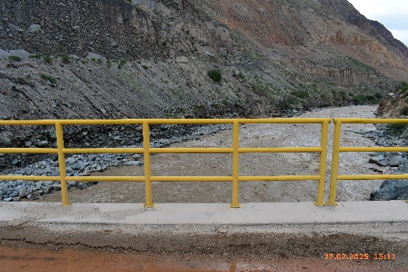
028.jpg | 2025-02-27 | TUBERIA DE DRENAJE AGUAS ARRIBA-ABAJO: Los ingresos de las tuberías de drenaje se encuentran parcial o totalmente obstruidos por el material de relleno acumulado en las márgenes de la vía. | 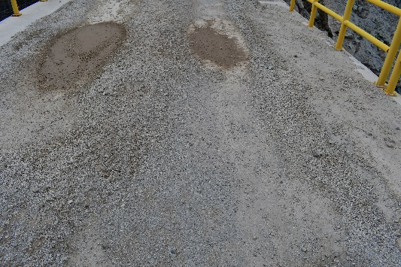
029.jpg | 2025-02-27 | TUBERIA DE DRENAJE AGUAS ARRIBA-ABAJO: Las salidas de los tubos de PVC están al ras del fondo de la losa, lo que ha generado eflorescencia y humedad en el área circundante. | 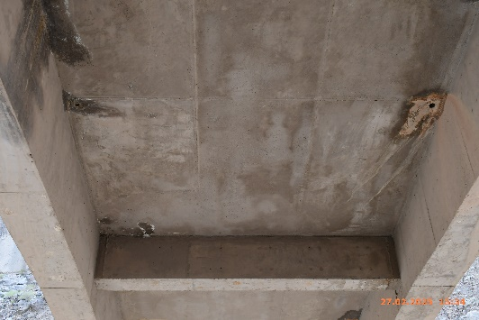
030.jpg | 2025-02-27 | CAUCE AGUAS ARRIBA: En su mayoría, las márgenes están bien definidas, ya que el terreno es rocoso. Se presenta un caudal torrentoso que transporta material de gran tamaño, lo que podría generar cambios en la estabilidad del cauce en eventos de alta precipitación. | 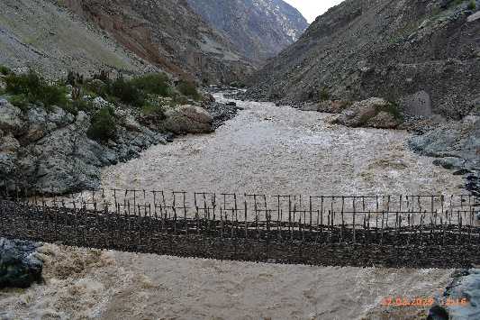
031.jpg | 2025-02-27 | CAUCE AGUAS ABAJO: Márgenes están bien definidas, ya que el terreno es rocoso. Sin embargo, en la margen izquierda aguas abajo se encuentra material de relleno del talud de la carretera, el cual es altamente erosionable. Se presenta un caudal torrentoso que transporta material de gran tamaño, lo que podría generar cambios en la estabilidad del cauce en eventos de alta precipitación. | 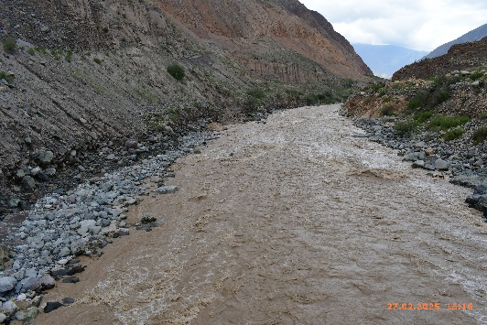
032.jpg | 2025-02-27 | SEÑAL INFORMATIVA DEL ACCESO IZQUIERDO: Solo se cuenta con un cartel informativo en el acceso izquierdo, indicando el nombre, la longitud y la capacidad máxima del puente. Los postes con picaduras de oxido. | 